상품제안서
컬러링북 (주문제작형) | 상품코드: S26230

 |  |  |  |  |  |  | 02-713-8555 | www.synergygift.co.kr
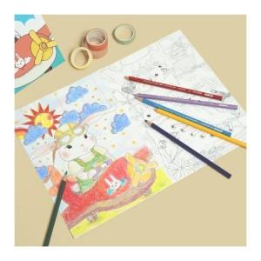

【상세/제작정보】 | 표지 풀칼라 인쇄/내지 먹1도인쇄

【인쇄/포장옵션】 | 표지 풀컬러+내지 먹1도 / OPP(비닐)

【공급단가】 | 수량 | 300~ | 1,000~ | 3,000~ | 10,000~ | 20,000~
*VAT별도 | 단가 | 1,640원 | 1,010원 | 710원 | 565원 | 560원

【상품 URL】 | https://www.synergygift.co.kr:443/src/goods_detail.php?gdno=26230

